Deckblatt
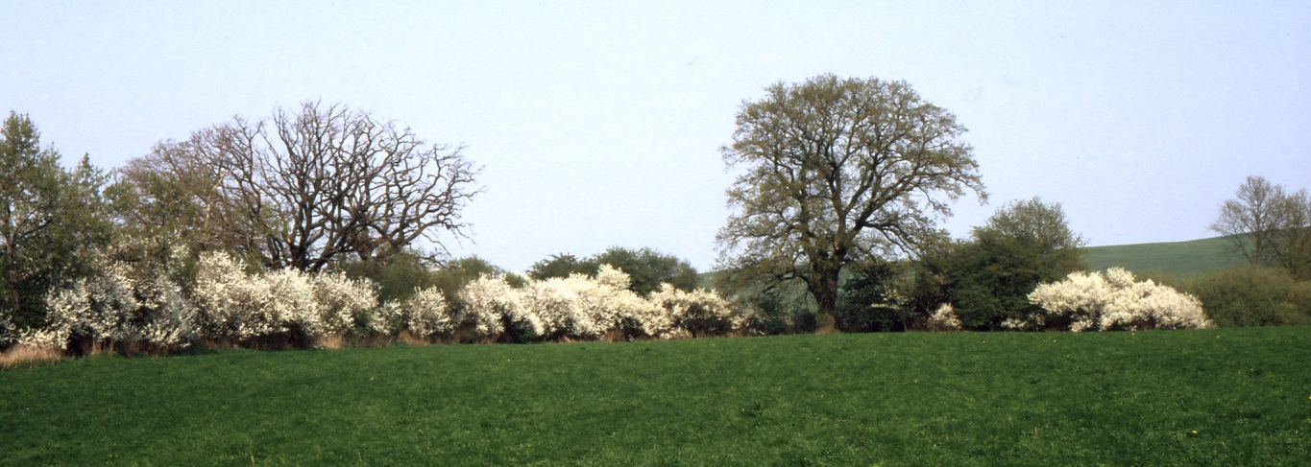
Statistische Hefte Wahlen 2024
Wahlheft 2/2026
Europawahl in Mecklenburg-Vorpommern am 9. Juni 2024
Ergebnisse der repräsentativen Wahlstatistik

Vorwort
Vorwort
Die vorliegende Veröffentlichung stellt die Ergebnisse der repräsentativen Wahlstatistik für die Wahl zum 10. Europäischen Parlament am 9. Juni 2024 in Mecklenburg-Vorpommern dar. Die Ergebnisse umfassen die Wahlbeteiligung und die Stimmabgabe nach Altersgruppen und Geschlecht.
Rechtsgrundlage für die Durchführung der repräsentativen Wahlstatistik ist das Wahlstatistikgesetz (WahlStatG) vom 21. Mai 1999 (BGBl. I S. 1023), das zuletzt durch Artikel 1a des Gesetzes vom 27. April 2013 (BGBl. I S. 962) geändert worden ist.
Die Bundeswahlleiterin hat für die repräsentative Wahlstatistik der Europawahl 2024 in Abstimmung mit den Ländern 1.893 Urnen- und 443 Briefwahlbezirke als Stichprobenwahlbezirke ausgewählt.
In Mecklenburg-Vorpommern umfasste die Auswahl der Stichprobenwahlbezirke 58 Urnenwahlbezirke und 7 Briefwahlbezirke.
Diese Veröffentlichung beschränkt sich auf die Darstellung der Daten der repräsentativen Wahlstatistik auf der Ebene des Landes Mecklenburg-Vorpommern.

Schwerin, März 2026 | Dr. Christian Boden
 | Landeswahlleiter
 | Mecklenburg-Vorpommern

1.1 Vorbemerkungen
1. Vorbemerkungen
1.1 Methodische Hinweise zur repräsentativen Europawahlstatistik 2024
Rechtsgrundlage für die Erstellung der repräsentativen Wahlstatistik ist das Gesetz über die allgemeine und die repräsentative Wahlstatistik bei der Wahl zum Deutschen Bundestag und bei der Wahl der Abgeordneten des Europäischen Parlaments
aus der Bundesrepublik Deutschland (Wahlstatistikgesetz – WStatG) vom 21. Mai 1999 (BGBl. I S. 1023), zuletzt geändert durch Artikel 1a des Gesetzes vom 27. April 2013 (BGBl. I S. 962).
Nach § 2 WStatG sind aus dem Ergebnis der Europawahlen unter Wahrung des Wahlgeheimnisses in ausgewählten Wahlbezirken repräsentative Wahlstatistiken über
die Wahlberechtigten, Wahlscheinvermerke und die Beteiligung an der Wahl nach Geschlecht und Geburtsjahresgruppen,
die Wählerinnen und Wähler und ihre Stimmabgabe für die einzelnen Wahlvorschläge nach Geschlecht und Geburtsjahresgruppen sowie die Gründe für die Ungültigkeit von Stimmen als Bundesstatistik zu erstellen.
Für die Statistik der Wahlbeteiligung dürfen höchstens zehn Geburtsjahresgruppen gebildet werden, in denen jeweils mindestens drei Geburtsjahrgänge zusammengefasst sind. Für die Statistik der Stimmabgabe sind höchstens sechs Geburtsjahresgruppen zulässig, in denen jeweils mindestens sieben Geburtsjahrgänge zusammengefasst sind (§ 4 WStatG).
Seit dem 1. Januar 2019 kennt das Recht drei Geschlechter (weiblich, männlich, divers) sowie die Möglichkeit, den Geschlechtseintrag im Geburtenregister offen zu lassen. Grundsätzlich sind daher auch bei der repräsentativen Wahlstatistik alle Geschlechtsausprägungen zu erheben. Aufgrund der erwarteten geringen Fallzahl von Personen mit dem dritten Geschlecht und ohne Angabe eines Geschlechts im Geburtenregister wurden zum Schutz des Wahlgeheimnisses die Ausprägungen "männlich", "divers" und "ohne Angabe im Geburtenregister" gemeinsam erhoben.

Altersgruppen zur Wahlbeteiligung |  | Altersgruppen zur Stimmabgabe
Geburtsjahres- gruppe | Ungefähre Altersgruppe | Geburtsjahres- gruppe | Ungefähre Altersgruppe | Männlich, divers oder ohne Angabe im Geburtenregister | Weiblich
2004 bis 2008 | unter 21 Jahre | 2000 bis 2008 | unter 25 Jahre | A | G
2000 bis 2003 | 21 bis unter 25 Jahre | 1990 bis 1999 | 25 bis unter 35 Jahre | B | H
1995 bis 1999 | 25 bis unter 30 Jahre | 1980 bis 1989 | 35 bis unter 45 Jahre | C | I
1990 bis 1994 | 30 bis unter 35 Jahre | 1965 bis 1979 | 45 bis unter 60 Jahre | D | K
1985 bis 1989 | 35 bis unter 40 Jahre | 1955 bis 1964 | 60 bis unter 70 Jahre | E | L
1980 bis 1984 | 40 bis unter 45 Jahre | 1954 und früher | 70 Jahre und älter | F | M
1975 bis 1979 | 45 bis unter 50 Jahre
1965 bis 1974 | 50 bis unter 60 Jahre
1955 bis 1964 | 60 bis unter 70 Jahre
1954 und früher | 70 Jahre und älter
Zur Europawahl 2024 waren erstmals auch 16- und 17-Jährige wahlberechtigt. Bei der Feststellung der Wahlbeteiligung und bei der Stimmabgabe wurde jeweils die erste Geburtsjahresgruppe um die 16- und 17-Jährigen erweitert. Eine Vergleichbarkeit der ersten Altersgruppen mit früheren Wahlen ist daher nur begrenzt möglich.
Die Auswahl der Stichprobenwahlbezirke trifft die Bundeswahlleitung im Einvernehmen mit den Landeswahlleitungen und den statistischen Ämtern der Länder. Grundlage für die Auswahl der Stichprobenwahlbezirke ist eine Ziehung nach dem Zufallsprinzip aus der Wahlbezirksstatistik der Vorwahl. Nicht mehr als fünf von Hundert der Wahlbezirke und der Briefwahlbezirke des Bundesgebietes sowie nicht mehr als zehn von hundert der Wahlbezirke und der Briefwahlbezirke eines Landes dürfen an der repräsentativen Wahlstatistik teilnehmen. Ein für die repräsentative Wahlstatistik ausgewählter Wahlbezirk muss mindestens 400 Wahlberechtigte, ein ausgewählter Briefwahlbezirk mindestens 400 Wählerinnen bzw. Wähler umfassen. Wahlberechtigte sind in geeigneter Weise darauf hinzuweisen, dass der Wahlbezirk in eine repräsentative Wahlstatistik einbezogen ist (§ 3 WStatG).
Für die Statistik der Wahlbeteiligung zählen die Gemeinden, in denen Stichprobenwahlbezirke liegen, die Wählerverzeichnisse nach Geschlecht und den tabellarisch dargestellten Geburtsjahresgruppen aus und teilen dem Statistischen Amt die Ergebnisse mit (§ 5 Absatz 1 WStatG).
Bei der Auszählung werden folgende Werte unterschieden:
A. Wahlberechtigte insgesamt
darunter
- Wahlberechtigte ohne Sperrvermerk W (A1)
- Wahlberechtigte mit Sperrvermerk W für ausgegebene Wahlscheine (A2)
B. Wählerinnen und Wähler ohne Wahlschein, das heißt Wahlberechtigte ohne Sperrvermerk W,
die in dem jeweiligen Urnenwahlbezirk ihre Stimme abgegeben haben
C. Nichtwählerinnen und Nichtwähler ohne Wahlschein, das heißt Wahlberechtigte ohne Sperrvermerk W,
die in dem jeweiligen Urnenwahlbezirk ihre Stimme nicht abgegeben haben
Die Anzahl der Wählerinnen und Wähler sowie der Nichtwählerinnen und Nichtwähler mit Wahlschein (im Allgemeinen ist dies die Briefwählerschaft) kann nicht ermittelt werden. Unter der Annahme, dass Wahlscheininhaberinnen und Wahlscheininhaber von ihrem Wahlrecht Gebrauch machen, wird die Wahlbeteiligung bis 2009 als Anteil der Wählerinnen bzw. Wähler ohne Wahlschein zuzüglich der Wahlberechtigten mit Wahlschein an der Anzahl der Wahlberechtigten errechnet. Seit 2014 wird die hochgerechnete Anzahl der Wahlberechtigten mit Wahlschein mit dem Anteil der Wahlscheinwählerschaft aus der Wahlbezirksstatistik über alle Merkmals- gruppen multipliziert (Wahlbeteiligung unter Wahlberechtigten mit Wahlschein in Mecklenburg-Vorpommern 2024: 89,8 Prozent). Dadurch wird eine Annäherung der Wahlbeteiligung an die amtlich festgestellte erreicht.

Für die Statistik der Stimmabgabe erhalten die Wählerinnen und Wähler in den Stichprobenwahlbezirken (Urnen- und Briefwahlbezirke) Stimmzettel mit Unter­scheidungsmerkmalen nach Geschlecht und Geburtsjahresgruppe. Die Altersgruppen "60 bis unter 70 Jahre" und "70 Jahre und älter" waren bis zur Europawahl 2014 in einer Gruppe "60 Jahre und älter" zusammengefasst. Aufgrund der demografischen Entwicklung wird die Stimmabgabe dieser Altersgruppe seit 2014 detaillierter analysiert.
Die Wahlberechtigten werden vor der Wahl durch öffentliche Bekanntmachungen und Hinweise in den betroffenen Wahllokalen über die Durchführung der repräsentativen Wahlstatistik informiert. Briefwählerinnen und Briefwähler erhalten mit den Briefwahlunterlagen zusätzliches Informationsmaterial.
Die Gemeindebehörden leiten nach der Wahl die durch den Wahlvorstand verpackten und versiegelten Stimmzettel getrennt nach Wahlbezirken an das Statistische Amt des Landes zur Auswertung weiter. Für die Ermittlung der nach Geschlecht und Altersgruppen differenzierten Stimmabgaben werden alle in den ausgewählten Wahllokalen abgegebenen Stimmzettel herangezogen. Das heißt sowohl die Stimmzettel der im Wählerverzeichnis eingetragenen Wahlberechtigten ohne Sperrvermerk W als auch die Stimmzettel der Personen mit Wahlschein, die nicht per Briefwahl, sondern in den jeweiligen Wahllokalen gewählt haben. Im Allgemeinen ist daher die Gesamtanzahl der aufgrund der Stimmzettel ermittelten abgegebenen Stimmen höher als die Anzahl der Wählerschaft ohne Wahlschein (Wählerinnen und Wähler mit Stimmabgabevermerk im Wählerverzeichnis).
Nach Abschluss der Aufbereitung durch das Statistische Amt sind die Wahlunterlagen unverzüglich den Gemeindebehörden zurückzugeben und von diesen entsprechend den wahlrechtlichen Bestimmungen zu behandeln (§ 7 Absatz 3 WStatG).
Die Ergebnisse der repräsentativen Wahlstatistik dürfen nur für die Bundes- und Landesebene und ausschließlich durch das Statistische Bundesamt und die Statistischen Ämtern der Länder veröffentlicht werden. Die Bekanntgabe von Ergebnissen für einzelne Wahlbezirke ist unzulässig.
Ergebnisse der repräsentativen Wahlstatistik liegen für jede der seit 1994 in Mecklenburg-Vorpommern stattfindenden Europawahlen vor.
Die repräsentative Europawahlstatistik 2024 beruht auf den Wahlergebnissen in 58 Urnen- und 7 Briefwahlbezirken von insgesamt 1.996 Wahlbezirken in Mecklenburg-Vorpommern. Sie erstreckt sich auf 53.652 von 1.324.296 Wahlberechtigten und 34.177 von 867.622 Wählerinnen und Wählern. Es handelt sich um die Auswertung des tatsächlichen Wahlverhaltens nach den Wählerverzeichnissen und Stimmzetteln.
Die Stichprobenwahlbezirksergebnisse der Europawahl 2024 für Mecklenburg-Vorpommern wurden wie erstmals 2014 mit Hochrechnungsfaktoren, die das Statistische Bundesamt zur Verfügung gestellt hat, auf das Landesergebnis hochgerechnet.
Nach Statistischem Bundesamt erfolgt die Hochrechnung unter Verwendung eines Kalibrierungsverfahrens auf Basis einer Regressionsschätzung.
Als Regressoren werden folgende jeweils nicht nach Alter und Geschlecht differenzierten Hilfsmerkmale verwendet:
Zahl der Wahlberechtigten ohne Wahlscheinvermerk,
Zahl der Wahlberechtigten mit Wahlscheinvermerk,
Zahl der Wählerinnen bzw. Wähler ohne Wahlschein,
Zahl der gültigen Stimmen für CDU, SPD, DIE LINKE, AfD, GRÜNE, FDP, Sonstige: darunter FREIE WÄHLER, BSW,
Zahl der ungültigen Stimmen.
Durch das Kalibrierungsverfahren wird gewährleistet, dass die durch Hochrechnung ermittelten demographisch ungegliederten Ergebnisse (= Hilfsmerkmale) exakt mit den entsprechenden Werten des amtlichen Endergebnisses übereinstimmen.
Auch auf die Präzision der Ergebnisse wirkt sich das kalibrierte Hochrechnungsverfahren im Vergleich zu einer freien Hochrechnung oder der bei früheren repräsentativen Wahlstatistiken verwendeten Verhältnisschätzung positiv aus. (vgl. Statistisches Bundesamt: Informationen der Bundeswahlleiterin Europawahl 2024, Heft 4 , S. 105, Wiesbaden 2024)".
Auf eine Differenzierung der Hochrechnung nach Bezirksart (Urne oder Brief) wird aufgrund des geringen Auswahlsatzes verzichtet.
Die vorliegende repräsentative Wahlstatistik enthält Vergleichszahlen der Europawahlen 2019, 2014, 2009 und 2004. Die Vergleichszahlen vor 2014, die nicht kalibriert hochgerechnet wurden, weisen in Abhängigkeit von der Anzahl der Merkmalsträger in der Stichprobe Zufallsfehler auf, aus denen geringgradige Abweichungen zum amtlichen Landesergebnis resultieren.

 | Bezeichnung der Parteien
CDU | Christlich Demokratische Union Deutschlands
SPD | Sozialdemokratische Partei Deutschlands
DIE LINKE | DIE LINKE
AfD | Alternative für Deutschland
GRÜNE | BÜNDNIS 90/DIE GRÜNEN
FDP | Freie Demokratische Partei
FREIE WÄHLER | FREIE WÄHLER
BSW | Bündnis Sahra Wagenknecht - Vernunft und Gerechtigkeit

 | Sonstige Parteien
2024 | Die Partei, FAMILIE, Tierschutzpartei, FREIE WÄHLER, HEIMAT, PIRATEN, TIERSCHUTZ hier!, Volt, ÖDP, MERA25,
 | Bündnis C, DKP, MENSCHLICHE WELT, PdH, MLPD, BIG, SGP, ABG, dieBasis, BÜNDNIS DEUTSCHLAND, BSW,
 | DAVA, KLIMALISTE, LETZTE GENERATION, PDV, PdF, V-Partei³
2019 | NPD, FAMILIE, PIRATEN, Tierschutzpartei, FREIE WÄHLER, Die PARTEI, Volksabstimmung, DKP, ÖDP, MLPD, SGP, BP,
 | TIERSCHUTZ hier!, Tierschutzallianz, Bündnis C, BIG, BGE, DIE DIREKTE!, Demokratie in Europa – DiEM25, III. Weg,
 | Die Grauen, DIE RECHTE, DIE VIOLETTEN , LIEBE, DIE FRAUEN, Graue Panther,
 | LKR – Bernd Lucke und die Liberal-Konservativen Reformer,
 | MENSCHLICHE WELT, NL, ÖkoLinX, Die Humanisten, PARTEI FÜR DIE TIERE, Gesundheitsforschung, Volt

2.2 Wahlbeteiligung
2. Wahlberechtigte und Wahlbeteiligung
2.2 Wahlbeteiligung
2.2.1 Wahlbeteiligung in den Ländern (amtliches Ergebnis) bei den Europawahlen im Zeitvergleich
Land | Wahlbeteiligung 1) 2024 in % | Wahlbeteiligung 1) 2019 in % | Wahlbeteiligung 1) 2014 in % | Wahlbeteiligung 1) 2009 in % | Wahlbeteiligung 1) 2004 in %
Deutschland | 64.7 | 61.4 | 48.1 | 43.3 | 43.0
Schleswig-Holstein | 64.4 | 59.7 | 43.3 | 36.8 | 36.4
Mecklenburg-Vorpommern | 65.5 | 58.4 | 46.8 | 46.6 | 45.1
Hamburg | 66.0 | 61.9 | 43.5 | 34.7 | 34.9
Niedersachsen | 64.1 | 61.5 | 49.1 | 40.5 | 40.1
Bremen | 57.0 | 63.0 | 40.3 | 38.9 | 37.3
Brandenburg | 67.5 | 59.5 | 46.7 | 29.9 | 26.9
Sachsen-Anhalt | 62.1 | 54.7 | 43.0 | 37.8 | 42.0
Berlin | 62.2 | 60.6 | 46.7 | 35.1 | 38.6
Nordrhein-Westfalen | 63.3 | 61.4 | 52.3 | 41.8 | 41.1
Sachsen | 69.3 | 63.6 | 49.2 | 47.6 | 46.1
Hessen | 63.0 | 58.4 | 42.2 | 37.9 | 37.8
Thüringen | 61.9 | 61.5 | 51.6 | 53.0 | 53.7
Rheinland-Pfalz | 66.5 | 64.8 | 57.0 | 55.6 | 58.3
Bayern | 65.4 | 60.8 | 40.9 | 42.3 | 39.7
Baden-Württemberg | 66.4 | 64.0 | 52.1 | 52.0 | 53.1
Saarland | 68.0 | 66.4 | 54.1 | 58.6 | 57.2
______ 1) Quelle: Die Bundeswahlleiterin, Landesergebnisse der Europawahl 2024, 2019, 2014, 2009, 2004.
Wahlbeteiligung nach Ländern bei der Europawahl 2024 in Prozent

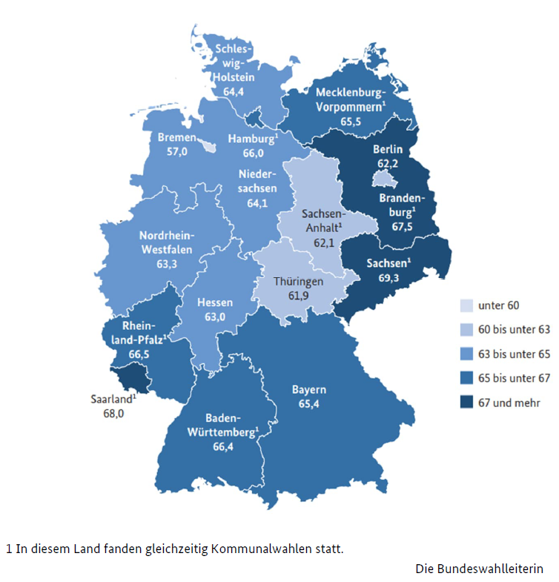

2.2.2 no. Wahlbeteiligung
2. Wahlberechtigte und Wahlbeteiligung
2.2 Wahlbeteiligung
2.2.2 Wahlbeteiligung bei den Europawahlen 2024 und 2019 in Mecklenburg-Vorpommern nach Altersgruppen und Geschlecht
Alter von … bis unter … Jahren | Wahlbe-teiligung Männer und Frauen 2024 in % | Wahlbe-teiligung Männer und Frauen 2019 in % | Wahlbe-teiligung Männer 2024 in % | Wahlbe-teiligung Männer 2019 in % | Wahlbe-teiligung Frauen 2024 in % | Wahlbe-teiligung Frauen 2019 in % | Wahlbe-teiligung Verände- rung 2024 gegenüber 2019 Männer und Frauen in %- punkten | Wahlbe-teiligung Verände- rung 2024 gegenüber 2019 Männer in %-punkten | Wahlbe-teiligung Verände- rung 2024 gegenüber 2019 Frauen in %-punkten
Insgesamt | 65.5 | 58.4 | 64.8 | 57.8 | 66.2 | 59.1 | 7.1 | 7.0 | 7.1
unter 21 | 60.6 | 53.0 | 60.3 | 54.5 | 61.0 | 51.5 | 7.5 | 5.8 | 9.5
21 - 25 | 59.1 | 50.2 | 55.8 | 49.2 | 62.8 | 51.2 | 8.9 | 6.5 | 11.5
25 - 30 | 59.3 | 50.2 | 57.5 | 46.3 | 61.1 | 54.3 | 9.1 | 11.2 | 6.8
30 - 35 | 60.2 | 52.1 | 58.2 | 51.2 | 62.1 | 53.0 | 8.1 | 7.0 | 9.1
35 - 40 | 63.9 | 50.6 | 61.8 | 48.5 | 66.1 | 52.8 | 13.3 | 13.3 | 13.3
40 - 45 | 64.8 | 56.4 | 61.7 | 54.1 | 68.1 | 59.1 | 8.3 | 7.6 | 9.0
45 - 50 | 68.0 | 58.8 | 66.5 | 55.3 | 69.6 | 62.4 | 9.2 | 11.2 | 7.1
50 - 60 | 69.6 | 61.4 | 67.9 | 59.6 | 71.4 | 63.2 | 8.2 | 8.3 | 8.2
60 - 70 | 69.9 | 64.4 | 68.0 | 63.5 | 71.7 | 65.3 | 5.5 | 4.5 | 6.4
70 und älter | 62.5 | 58.3 | 65.7 | 62.6 | 60.2 | 55.2 | 4.1 | 3.0 | 4.9
2024
 | Frauen | Männer
16 - 21 | 0.61 | -0.603
21 - 25 | 0.628 | -0.558
25 - 30 | 0.611 | -0.575
30 - 35 | 0.621 | -0.582
35 - 40 | 0.661 | -0.618
40 - 45 | 0.681 | -0.617
45 - 50 | 0.696 | -0.665
50 - 60 | 0.714 | -0.679
60 - 70 | 0.717 | -0.68
70 und älter | 0.602 | -0.657

2019
 | Frauen | Männer
18 - 21 | 0.51482502771 | -0.54504999828
21 - 25 | 0.51242091282 | -0.4923286684
25 - 30 | 0.54261159787 | -0.46309386332
30 - 35 | 0.52964001885 | -0.51195062333
35 - 40 | 0.52764455331 | -0.48509270227
40 - 45 | 0.59076428928 | -0.5408349857
45 - 50 | 0.62426695425 | -0.55281773513
50 - 60 | 0.63157615654 | -0.59601523783
60 - 70 | 0.6530636623 | -0.63501147877
70 und älter | 0.55221754714 | -0.6263014192

2.2.6
2. Wahlberechtigte und Wahlbeteiligung
2.2 Wahlbeteiligung
2.2.6 Anteil der Nichtwählerinnen und Nichtwähler an den Wahlberechtigten der jeweiligen Altersgruppe bei der
Europawahl 2024 in Mecklenburg-Vorpommern
Alter von … bis unter … Jahren | Männer und Frauen in % | Männer in % | Frauen in % | Unterschied zwischen Männern und Frauen in %-punkten
Insgesamt | 34.5 | 35.2 | 33.8 | 1.4
16 - 21 | 39.3 | 39.8 | 39.2 | 0.6
21 - 25 | 40.9 | 44.0 | 37.2 | 6.8
25 - 30 | 41.8 | 42.4 | 39.0 | 3.4
30 - 35 | 39.7 | 41.9 | 37.9 | 4.0
35 - 40 | 36.0 | 38.1 | 33.8 | 4.3
40 - 45 | 35.2 | 38.3 | 31.9 | 6.4
45 - 50 | 32.0 | 33.4 | 30.3 | 3.1
50 - 60 | 30.3 | 32.1 | 28.6 | 3.5
60 - 70 | 30.1 | 32.0 | 28.3 | 3.7
70 und älter | 37.5 | 34.3 | 39.9 | -5.6

Wählerinnen 1) und Nichtwählerinnen sowie Wähler 1) und Nichtwähler nach Altersgruppen bei der Europawahl 2024 in Mecklenburg-Vorpommern
 | Wähler | Nichtwähler | Wählerinnen | Nichtwählerinnen
16 - 21 | -18645.196511 | -11764.80672 | 16737.628689 | 10062.897359
21 - 25 | -13520.604592 | -10105.486912 | 13959.076732 | 7576.7060923
25 - 30 | -14389.872797 | -9937.254932 | 15307.192754 | 8985.3925352
30 - 35 | -16689.136398 | -11227.715941 | 18432.454618 | 10557.846189
35 - 40 | -33153.486796 | -19508.242687 | 34040.689432 | 16278.129104
40 - 45 | -32187.364344 | -18993.914894 | 32609.552501 | 14363.847986
45 - 50 | -32262.062009 | -15333.127168 | 30364.626666 | 12192.940991
50 - 60 | -75567.158858 | -32911.163633 | 77038.095698 | 27649.666118
60 - 70 | -101695.95619 | -43424.013525 | 107985.40651 | 38028.459212
70 und älter | -92893.863435 | -43515.284778 | 115224.57446 | 69219.882326

______
1) Wählerinnen bzw. Wähler mit Stimmvermerk und wahlberechtigte Frauen bzw. Männer mit Wahlscheinvermerk im Wählerverzeichnis (nur Urnenwahlbezirke)

no. 3.3
3. Wahlergebnisse nach Parteien und nach Altersgruppen und Geschlecht der Wählerschaften
3.3 Stimmabgabe nach Altersgruppen und Geschlecht
3.3.2 Stimmabgabe bei der Europawahl 2024 in Mecklenburg-Vorpommern
Von 100 gültigen Stimmen je Altersgruppe entfielen auf Alter von … bis unter … Jahren | Ungültige Stimmen in % | Gültige Stimmen in % | Gültige Stimmen CDU in % | Gültige Stimmen AfD in % | Gültige Stimmen SPD in % | Gültige Stimmen DIE LINKE in % | Gültige Stimmen GRÜNE in % | Gültige Stimmen FDP in % | Gültige Stimmen Sonstige in % darunter… | ...FREIE WÄHLER in % | ...BSW in %
Insgesamt | 1.6 | 98.4 | 21.5 | 28.3 | 10.3 | 4.9 | 4.8 | 2.6 | 27.5 | 1.0 | 16.4
16 - 25 | 0.7 | 99.3 | 10.5 | 31.6 | 5.8 | 8.4 | 7.0 | 3.9 | 32.9 | 0.7 | 8.0
25 - 35 | 0.7 | 99.3 | 11.0 | 30.7 | 7.6 | 6.5 | 9.1 | 3.7 | 31.4 | 1.3 | 9.2
35 - 45 | 1.1 | 98.9 | 16.1 | 36.0 | 6.5 | 3.3 | 8.4 | 2.6 | 27.1 | 1.2 | 10.7
45 - 60 | 0.9 | 99.1 | 22.1 | 34.5 | 7.8 | 2.8 | 5.1 | 3.0 | 24.7 | 0.8 | 15.2
60 - 70 | 1.8 | 98.2 | 24.7 | 28.3 | 9.9 | 4.3 | 3.1 | 2.2 | 27.6 | 1.2 | 20.4
70 und älter | 3.0 | 97.0 | 27.6 | 16.1 | 17.5 | 6.9 | 2.1 | 2.0 | 27.8 | 0.7 | 21.8
Männer | 1.5 | 98.5 | 20.3 | 35.6 | 8.8 | 3.9 | 4.4 | 2.7 | 24.3 | 0.8 | 14.7
16 - 25 | 0.8 | 99.2 | 10.3 | 39.7 | 5.0 | 5.5 | 5.0 | 4.6 | 29.9 | 0.7 | 6.6
25 - 35 | 0.5 | 99.5 | 11.2 | 35.3 | 7.5 | 4.4 | 8.2 | 5.2 | 28.1 | 0.8 | 7.7
35 - 45 | 0.8 | 99.2 | 15.2 | 42.4 | 5.3 | 2.6 | 8.0 | 3.0 | 23.6 | 1.1 | 9.0
45 - 60 | 0.9 | 99.1 | 21.3 | 42.8 | 6.8 | 2.0 | 4.6 | 2.7 | 19.8 | 0.6 | 12.0
60 - 70 | 1.5 | 98.5 | 23.5 | 35.2 | 8.5 | 4.0 | 3.0 | 2.0 | 23.9 | 1.1 | 18.1
70 und älter | 2.9 | 97.1 | 25.5 | 22.0 | 15.4 | 6.2 | 1.7 | 1.9 | 27.2 | 0.3 | 23.1
Frauen | 1.8 | 98.2 | 22.7 | 21.7 | 11.7 | 5.7 | 5.2 | 2.5 | 30.4 | 1.1 | 17.9
16 - 25 | 0.6 | 99.4 | 10.6 | 23.5 | 6.6 | 11.2 | 9.0 | 3.3 | 35.9 | 0.8 | 9.4
25 - 35 | 0.9 | 99.1 | 10.7 | 26.5 | 7.7 | 8.3 | 9.9 | 2.4 | 34.4 | 1.8 | 10.5
35 - 45 | 1.3 | 98.7 | 17.1 | 29.6 | 7.8 | 4.0 | 8.7 | 2.1 | 30.7 | 1.4 | 12.3
45 - 60 | 0.9 | 99.1 | 22.9 | 26.0 | 8.9 | 3.7 | 5.6 | 3.2 | 29.6 | 1.1 | 18.5
60 - 70 | 2.0 | 98.0 | 25.7 | 22.3 | 11.2 | 4.5 | 3.2 | 2.4 | 30.8 | 1.2 | 22.3
70 und älter | 3.0 | 97.0 | 29.3 | 11.5 | 19.2 | 7.4 | 2.4 | 2.0 | 28.2 | 0.9 | 20.8

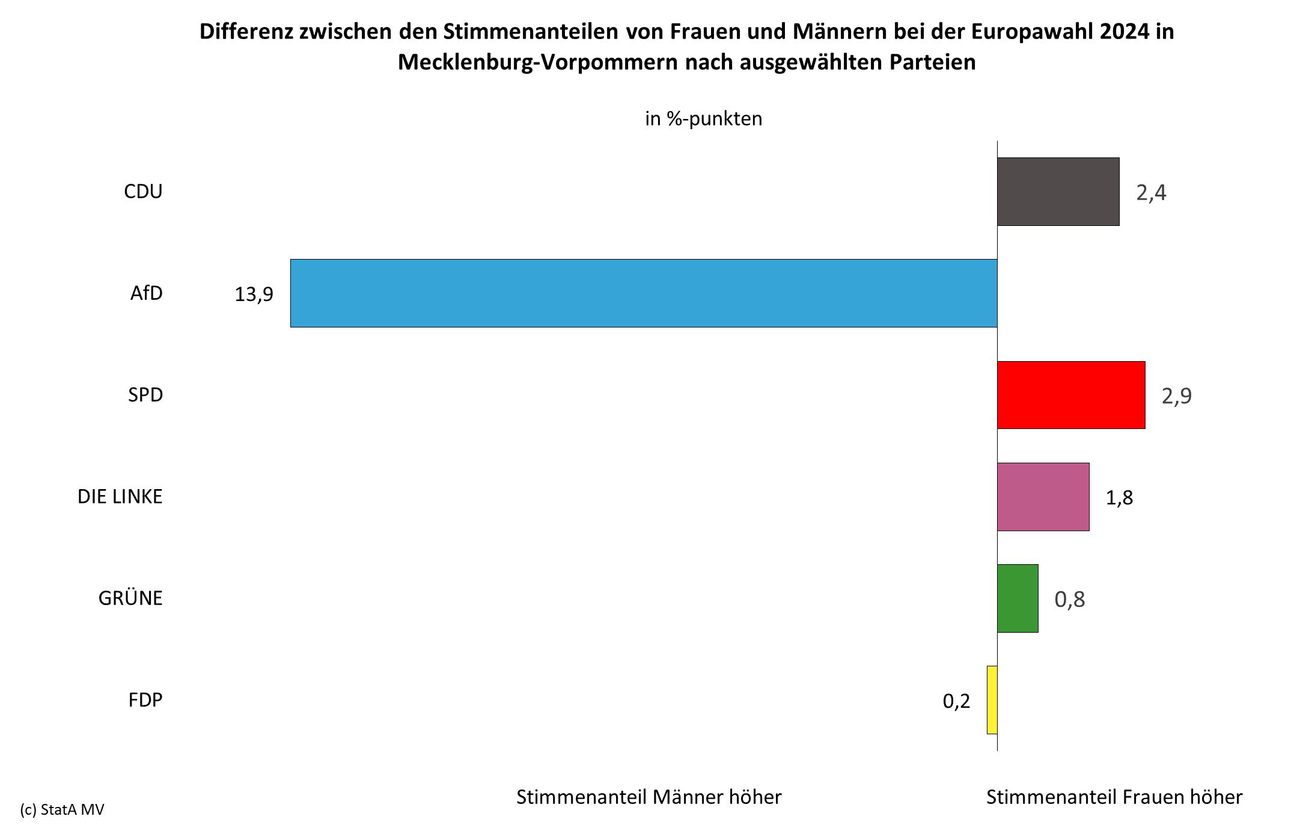

3.4 - 3.6
3. Wahlergebnisse nach Parteien und nach Altersgruppen und Geschlecht der Wählerschaften
3.4 Anteil der ungültigen Stimmen an den abgegebenen Stimmen insgesamt bei der Europawahl 2024
in Mecklenburg-Vorpommern nach Art und Ursache der Ungültigkeit
Art und Ursache der Ungültigkeit |  | Wählerschaft mit ungültiger Stimme Männer und Frauen in % |  | Wählerschaft mit ungültiger Stimme Männer in % |  | Wählerschaft mit ungültiger Stimme Frauen in %
Insgesamt |  | 1.6 |  | 1.5 |  | 1.8
Stimmzettel leer oder durchgestrichen |  | 1.0 |  | 0.9 |  | 1.1
Stimmzettel mehrere Kreuze |  | 0.5 |  | 0.5 |  | 0.5
sonstige Ursachen |  | 0.1 |  | 0.1 |  | 0.1

3.5 Anteil der ungültigen Stimmen an den abgegebenen Stimmen insgesamt bei der Europawahl 2024
in Mecklenburg-Vorpommern nach Altersgruppen und Geschlecht der Wählerschaft
Geschlecht | Insgesamt in % | Wählerschaft im Alter von 16 bis unter 25 Jahren in % | Wählerschaft im Alter von 25 bis unter 35 Jahren in % | Wählerschaft im Alter von 35 bis unter 45 Jahren in % | Wählerschaft im Alter von 45 bis unter 60 Jahren in % | Wählerschaft im Alter von 60 bis unter 70 Jahren in % | Wählerschaft im Alter von 70 Jahren und älter in %
Männer und Frauen | 1.6 | 0.05 | 0.05 | 0.16 | 0.21 | 0.41 | 0.73
Männer | 1.5 | 0.06 | 0.04 | 0.13 | 0.21 | 0.35 | 0.67
Frauen | 1.8 | 0.04 | 0.07 | 0.18 | 0.20 | 0.47 | 0.79

3.6 Stimmabgabe bei der Europawahl 2024 in Mecklenburg-Vorpommern nach Parteien und Altersgruppen
der Wählerschaft
Von 100 gültigen Stimmen für die jeweilige Partei entfielen auf die Altersgruppen von … bis unter … Jahren | CDU in % | AfD in % | SPD in % | DIE LINKE in % | GRÜNE in % | FDP in % | Sonstige in %
...
25 - 35 | 3.6 | 7.8 | 5.3 | 9.5 | 13.5 | 10.2 | 8.2
35 - 45 | 10.9 | 18.6 | 9.2 | 9.8 | 25.4 | 14.5 | 14.4
45 - 60 | 24.3 | 28.8 | 17.9 | 13.7 | 25.2 | 26.8 | 21.2
60 - 70 | 26.5 | 23.1 | 22.3 | 20.2 | 15.0 | 19.6 | 23.2
70 und älter | 31.2 | 13.8 | 41.3 | 34.4 | 10.5 | 18.2 | 24.5

Europawahl 2024 in Mecklenburg-Vorpommern Wählerschaft der CDU
 | CDU in %
16 - 25 | 3.5
25 - 35 | 3.6
35 - 45 | 10.9
45 - 60 | 24.3
60 - 70 | 26.5
70 und älter | 31.2
Europawahl 2024 in Mecklenburg-Vorpommern Wählerschaft der AfD
 | AfD in %
16 - 25 | 8.0
25 - 35 | 7.8
35 - 45 | 18.6
45 - 60 | 28.8
60 - 70 | 23.1
70 und älter | 13.8

Europawahl 2024 in Mecklenburg-Vorpommern Wählerschaft der SPD
 | SPD in %
16 - 25 | 4.0
25 - 35 | 5.3
35 - 45 | 9.2
45 - 60 | 17.9
60 - 70 | 22.3
70 und älter | 41.3
Europawahl 2024 in Mecklenburg-Vorpommern Wählerschaft der Partei DIE LINKE
 | DIE LINKE in %
16 - 25 | 12.3
25 - 35 | 9.5
35 - 45 | 9.8
45 - 60 | 13.7
60 - 70 | 20.2
70 und älter | 34.4

Europawahl 2024 in Mecklenburg-Vorpommern Wählerschaft der GRÜNE
 | GRÜNE in %
16 - 25 | 10.4
25 - 35 | 13.5
35 - 45 | 25.4
45 - 60 | 25.2
60 - 70 | 15.0
70 und älter | 10.5
Europawahl 2024 in Mecklenburg-Vorpommern Wählerschaft der FDP
 | FDP in %
16 - 25 | 10.7
25 - 35 | 10.2
35 - 45 | 14.5
45 - 60 | 26.8
60 - 70 | 19.6
70 und älter | 18.2

Wählerschaften der Parteien bei der Europawahl 2024 in Mecklenburg-Vorpommern
 | CDU in % | AfD in % | SPD in % | DIE LINKE in % | GRÜNE in % | FDP in %
16 - 25 | 3.5 | 8.0 | 4.0 | 12.3 | 10.4 | 10.7
25 - 35 | 3.6 | 7.8 | 5.3 | 9.5 | 13.5 | 10.2
35 - 45 | 10.9 | 18.6 | 9.2 | 9.8 | 25.4 | 14.5
45 - 60 | 24.3 | 28.8 | 17.9 | 13.7 | 25.2 | 26.8
60 - 70 | 26.5 | 23.1 | 22.3 | 20.2 | 15.0 | 19.6
70 und älter | 31.2 | 13.8 | 41.3 | 34.4 | 10.5 | 18.2

